Sheet1
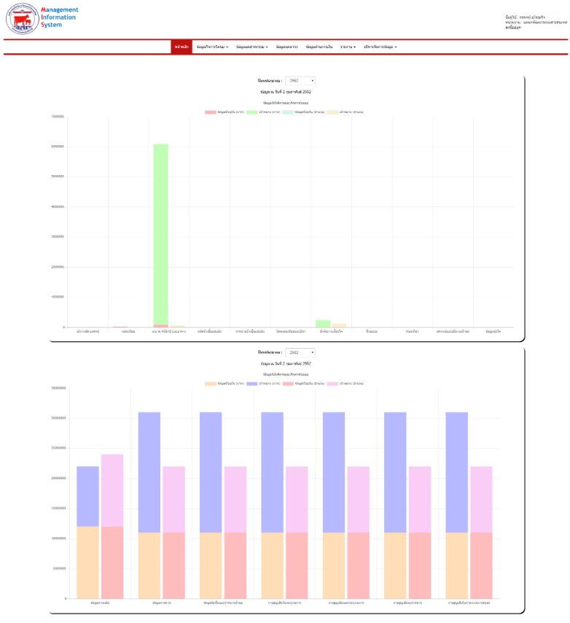

เปลี่ยนเป็นออกจากระบบ

ตัวหนังสือทั้งระบบใหย่กว่านี้หน่อย

จำนวน

ทศนิยมสองตำแหน่ง
เพิ่ม , ตามหลักของจำนวน

เปลี่ยน ข้อมูลอุตส่าหกรรม

จำนวน

ทศนิยมสองตำแหน่ง
เพิ่ม , ตามหลักของจำนวน

Sheet4
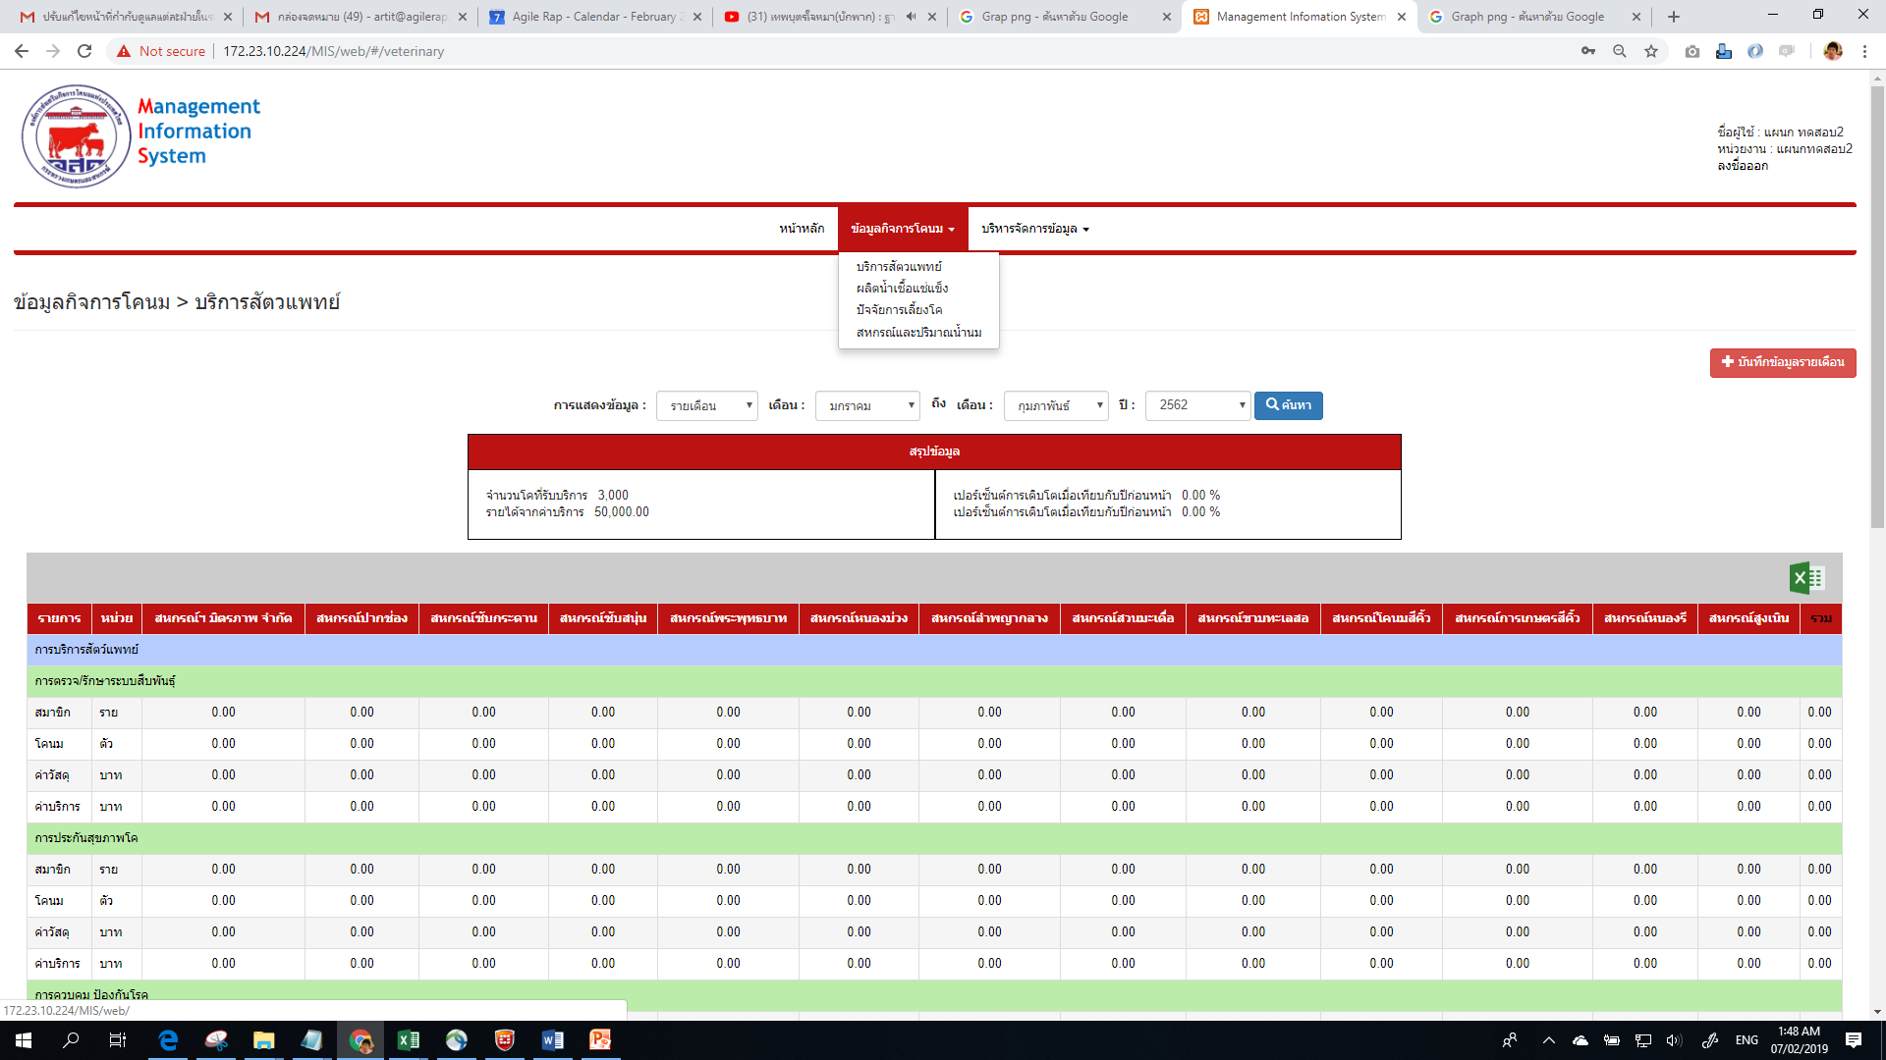

ไม่มีปุ่มให้หัวหน้า ตามลำดับชั้นอนุมัติ
การออกรายงานรายเดือน รายปี รายไตรมาส รายการนั้นจะต้องได้รับการอนุมัติจากฝ่ายก่อนเท่านั้น

Sheet2
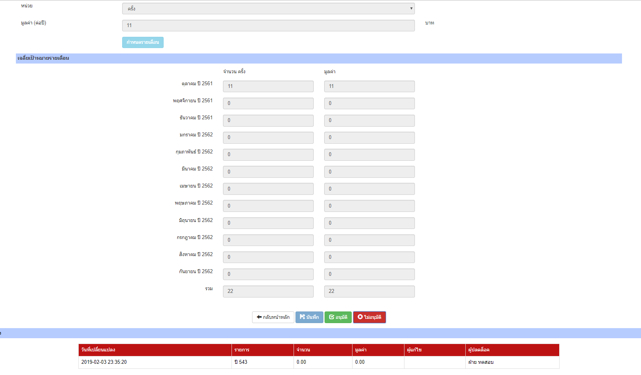

ข้อมูลเป้าหมายจะไม่มีผลในการคำนวณ หากหัวหน้าฝ่ายยังไม่อนุมัติ
เมื่อกดปุ่มบันทึกแล้วให้กลับไปหน้าหลักhttp://172.23.10.224/MIS/web/#/goal-mission

ระบบมีค่า Null

Sheet5
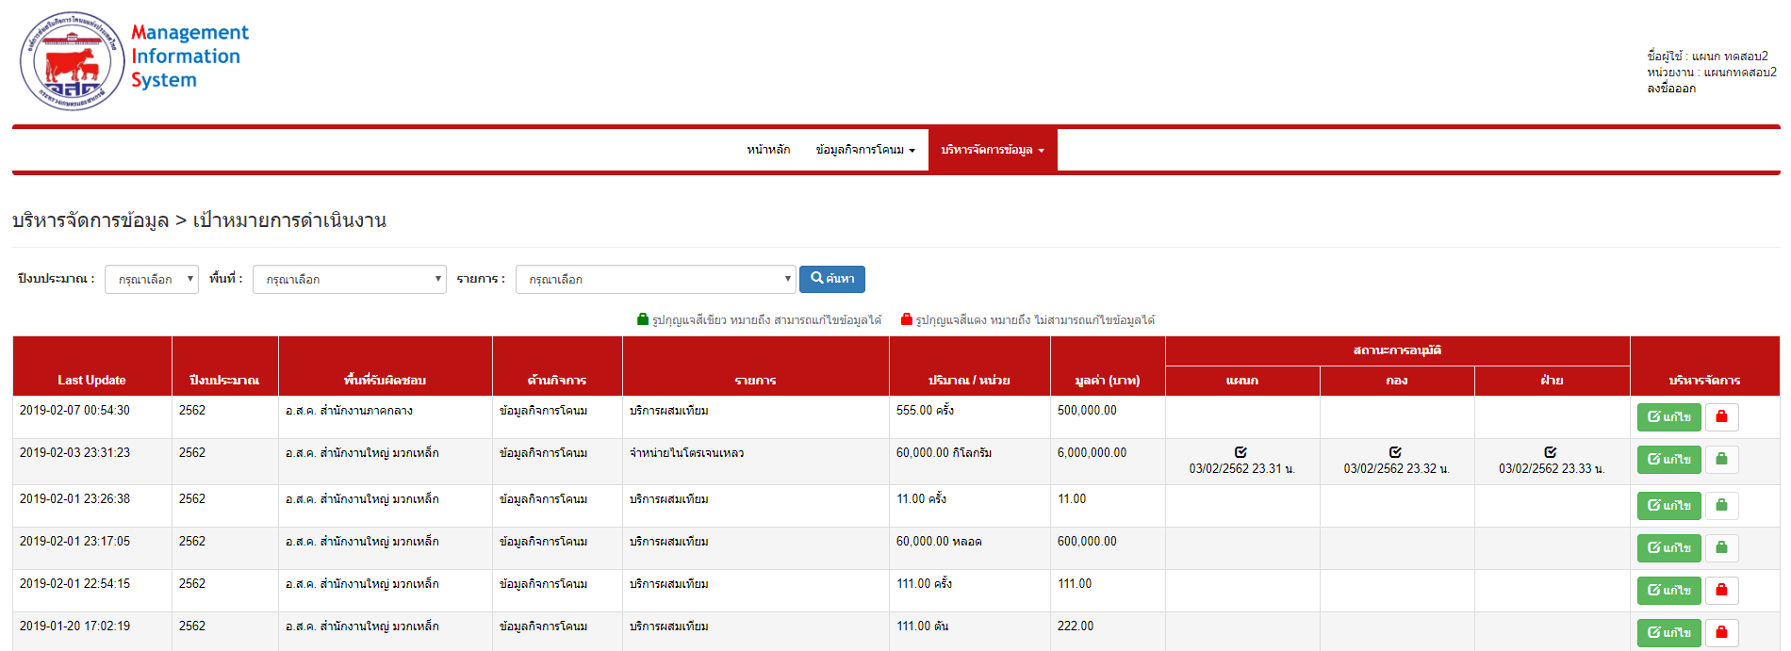

02/02/2562 01:55 น.
เมื่อผุ้อนุมัติไม่อนุมัติ ระบบต้องแสดงสถานะ พร้อมวันเวลาที่บันทึก

Sheet6
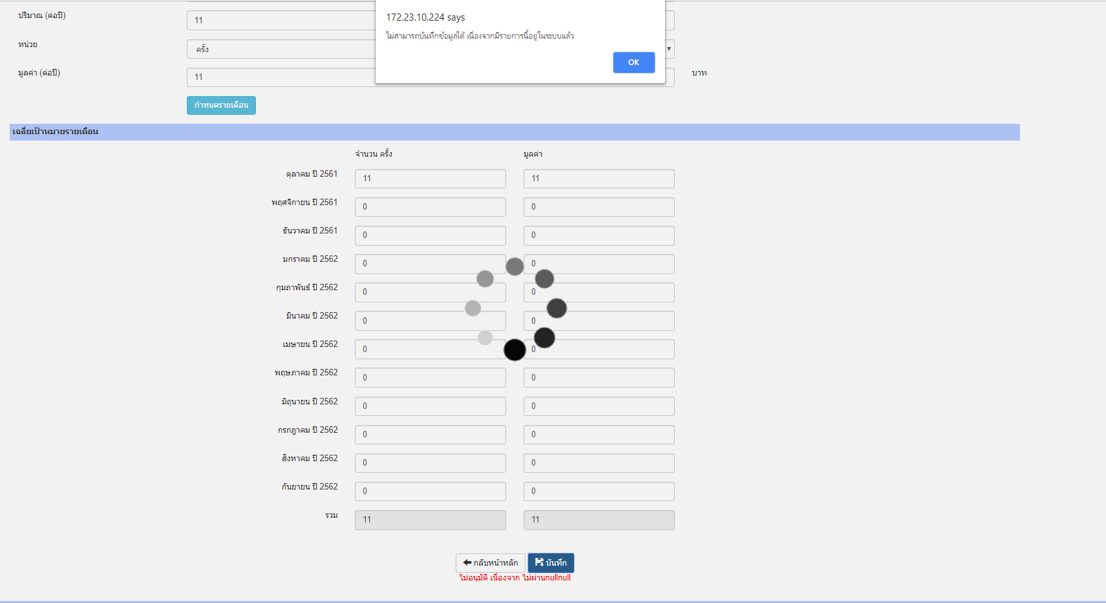

เมื่อมีรายการแก้ไขมาในระบบ ไม่สามารถแก้ไขและบันทึกได้

เอารายการแก้ไขไปไว้ในตารางประวัติด้านล่าง
ปีผิด

เมื่อมีการแก้ไขระบบไม่สามารถเพิ่มลงในประวิตการแก้ไขได้

จำนวนและมูลค่าแสดงไม่ถูกต้อง ซึ่งต้องเอามูลค่ารวมมาแสดง
ระบบไม่เอาชื่อผู้บันทึกมาแสดง

Sheet7
ระบบเอาภูมิภาคอื่นมาแสดงด้วย ซึ่งต้องแสดงเฉพาะภูมิภาคที่ตนเองบันทึก

Sheet8
ต้องไม่บันทึกค่าซ้ำได้

